Besonderheiten
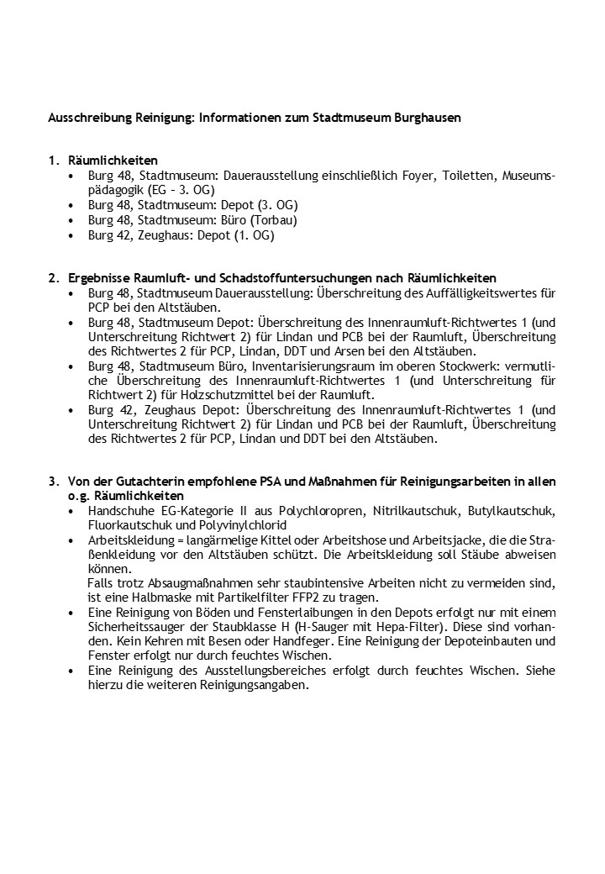

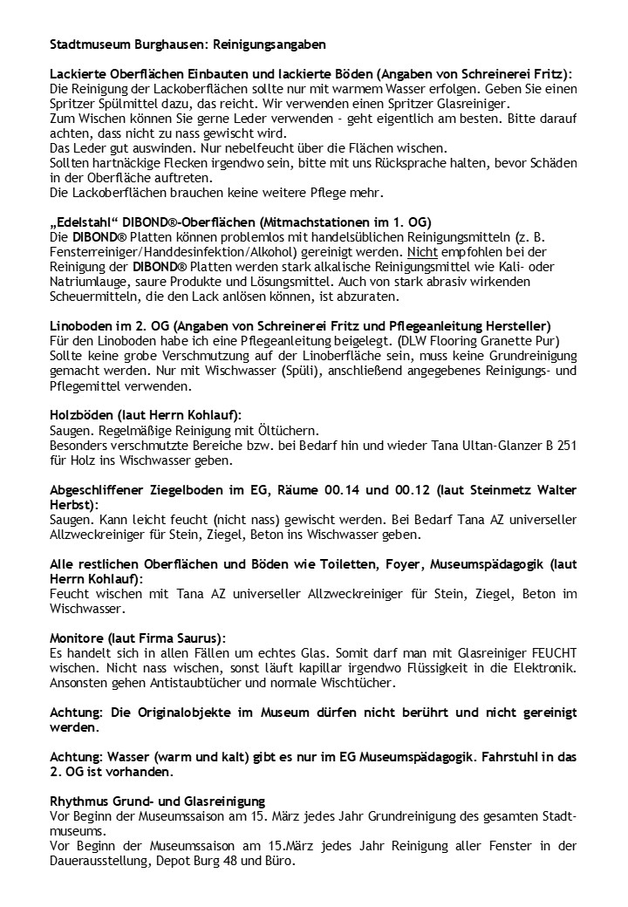

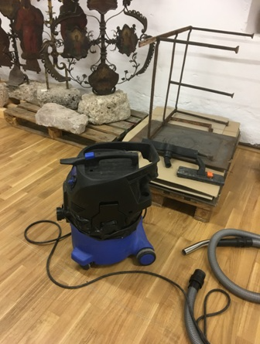

Spezialstaubsauger mit Zusatzfilter (z.B. Hepa) muss eingesetzt werden!

